Sheet1
名称 | lcsc_id | 数量 | 需要买（√）
100nF | C14663 | 10
10uF_1206 | C9807 | 5
3.3pF | C327275 | 2
不知道，帮我算算，也许是12pF | C38523 | 2
10nF | C57112 | 2
1uF | C15849 | 1
4.7KOhm | C23162 | 5
22Ohm | C23345 | 3
0Ohm | C2907080 | 2
5.1KOhm | C23186 | 2
499Ohm | C137714 | 1
1MOhm | C3017671 | 1
2.2nH | C71648 | 3
0603LED | C72041 | 1
ESP32-C3FH4 | 👉 | 1 |  | https://item.taobao.com/item.htm?id=678398869655 | FH4是高温Flash，FN4是普通Flash，其他的没Flash
RT9013-33GB | C47773 | 1
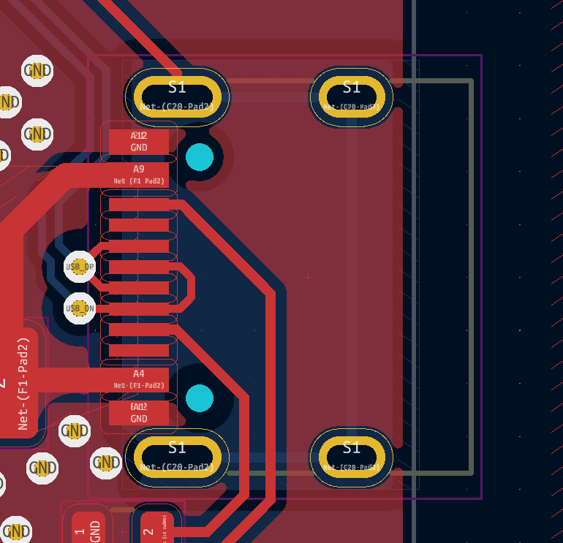
Crystal-40MHz | C9010 | 1
Fuse1210 | C720075 | 1
Switch | C918859 | 2
USB_TypeC_HRO | 👉 | 1 |  |  | 应该就是最常见的16Pin

